FORMATO
 |  | GESTIÓN DEL SISTEMA DE GESTIÓN INTEGRADO Formato de inventario de productos químicos |  |  |  |  |  |  |  |  |  |  |  |  |  |  |  |  |  |  |  |  |  | Código: SGI-F065 Versión : 01 Fecha : 02/04/2025

ITEM | DATOS GENERALES |  |  |  |  |  | PROPIEDADES FISICO QUÍMICAS |  |  | CANTIDAD
 | NOMBRE DEL PRODUCTO | PRESENTACIÓN/ UNIDAD DE MEDIDA | PROVEEDOR/ FABRICANTE | FECHA DE VENCIMIENTO (DD-MM-AA) | NÚMERO DE CAS | CATEGORÍA IARC (CLICK AQUI) | ESTADO FÍSICO | pH | MATERIALES INCOMPATIBLES | SALDO INICIO PERIODO | TOTAL INGRESOS | Ene | Feb | Mar | Abr | May | Jun | Jul | Ago | Sep | Oct | Nov | Dic | TOTAL EGRESOS | SALDOS AL FINAL DEL PERIODO
 |  |  |  |  |  |  |  |  |  |  |  |  |  |  |  |  |  |  |  |  |  |  |  | 0 | 0
 |  |  |  |  |  |  |  |  |  |  |  |  |  |  |  |  |  |  |  |  |  |  |  | 0 | 0
 |  |  |  |  |  |  |  |  |  |  |  |  |  |  |  |  |  |  |  |  |  |  |  | 0 | 0
 |  |  |  |  |  |  |  |  |  |  |  |  |  |  |  |  |  |  |  |  |  |  |  | 0 | 0
 |  |  |  |  |  |  |  |  |  |  |  |  |  |  |  |  |  |  |  |  |  |  |  | 0 | 0
 |  |  |  |  |  |  |  |  |  |  |  |  |  |  |  |  |  |  |  |  |  |  |  | 0 | 0
 |  |  |  |  |  |  |  |  |  |  |  |  |  |  |  |  |  |  |  |  |  |  |  | 0 | 0
 |  |  |  |  |  |  |  |  |  |  |  |  |  |  |  |  |  |  |  |  |  |  |  | 0 | 0
 |  |  |  |  |  |  |  |  |  |  |  |  |  |  |  |  |  |  |  |  |  |  |  | 0 | 0
 |  |  |  |  |  |  |  |  |  |  |  |  |  |  |  |  |  |  |  |  |  |  |  | 0 | 0
 |  |  |  |  |  |  |  |  |  |  |  |  |  |  |  |  |  |  |  |  |  |  |  | 0 | 0
 |  |  |  |  |  |  |  |  |  |  |  |  |  |  |  |  |  |  |  |  |  |  |  | 0 | 0
 |  |  |  |  |  |  |  |  |  |  |  |  |  |  |  |  |  |  |  |  |  |  |  | 0 | 0
 |  |  |  |  |  |  |  |  |  |  |  |  |  |  |  |  |  |  |  |  |  |  |  | 0 | 0
 |  |  |  |  |  |  |  |  |  |  |  |  |  |  |  |  |  |  |  |  |  |  |  | 0 | 0
 |  |  |  |  |  |  |  |  |  |  |  |  |  |  |  |  |  |  |  |  |  |  |  | 0 | 0
 |  |  |  |  |  |  |  |  |  |  |  |  |  |  |  |  |  |  |  |  |  |  |  | 0 | 0
 |  |  |  |  |  |  |  |  |  |  |  |  |  |  |  |  |  |  |  |  |  |  |  | 0 | 0
 |  |  |  |  |  |  |  |  |  |  |  |  |  |  |  |  |  |  |  |  |  |  |  | 0 | 0
 |  |  |  |  |  |  |  |  |  |  |  |  |  |  |  |  |  |  |  |  |  |  |  | 0 | 0
 |  |  |  |  |  |  |  |  |  |  |  |  |  |  |  |  |  |  |  |  |  |  |  | 0 | 0

INSTRUCCIONES
INTRUCCIONES
NOMBRE DEL PRODUCTO | Escriba el nombre comercial tal como aparece en la ficha de seguridad en la sección No. 1.
PRESENTACIÓN/ UNIDAD DE MEDIDA | Escriba la unidad del contenido de la presentación / unidad de medida del producto
PROVEEDOR/ FABRICANTE | Escriba el nombre del proveedor/fabricante que suministra la sustancia química
FECHA DE VENCIMIENTO (DD-MM-AA) | Indique la fecha de vencimiento del producto
NÚMERO DE CAS | Es el número de identificación química y en frente de cada componente del numeral anterior, se deberán colocar todos los números CAS que se relacionen en la ficha de seguridad. Ver sección 2 o 3. Si no reporta ninguno, colocar "No reporta CAS"
CATEGORÍA IARC (CLICK AQUI) | 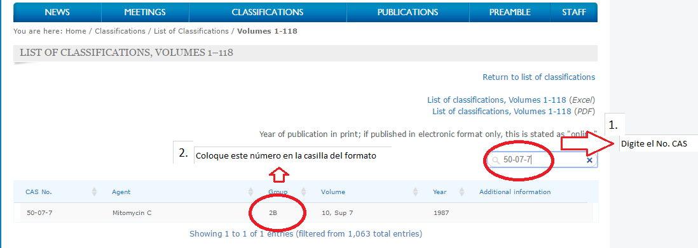 Haga clic sobre el link y lo llevará al hipervínculo. 1. Digite en el recuadro cada No. CAS que reporta la ficha de seguridad y 2. coloque en la casilla la información que allí aparece: 3. Si el número CAS no aparece, digite: No listado
ESTADO FÍSICO | Verifique la información en la sección No. 9 de la ficha de seguridad (propiedades fisicoquímicas): Gas, aerosol, líquido o sólido
pH | En la sección 9, identifique el pH de la sustancia química
MATERIALES INCOMPATIBLES | En la sección 10, busque el ítem donde dice materiales incompatibles y coloque en esta casilla lo que allí aparece.
SALDO INICIO PERIODO | Indique la cantidad que se poseen del producto
TOTAL INGRESOS | Indique la cantidad de producto que ingresa
MESES | Indique por cada mes los egresos del producto
TOTAL EGRESOS | Indique la cantidad total de los egresos del producto en el periodo
SALDOS AL FINAL DEL PERIODO | Indique la cantidad que se posee del producto al finalizar el periodo

